Feuil1
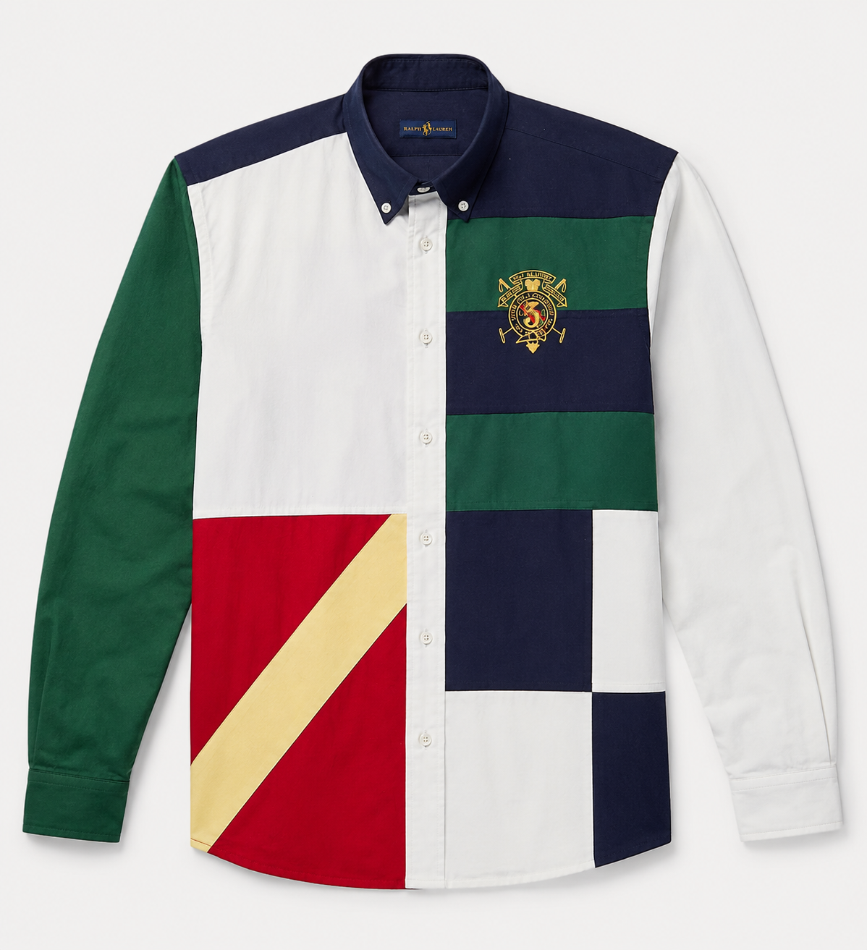
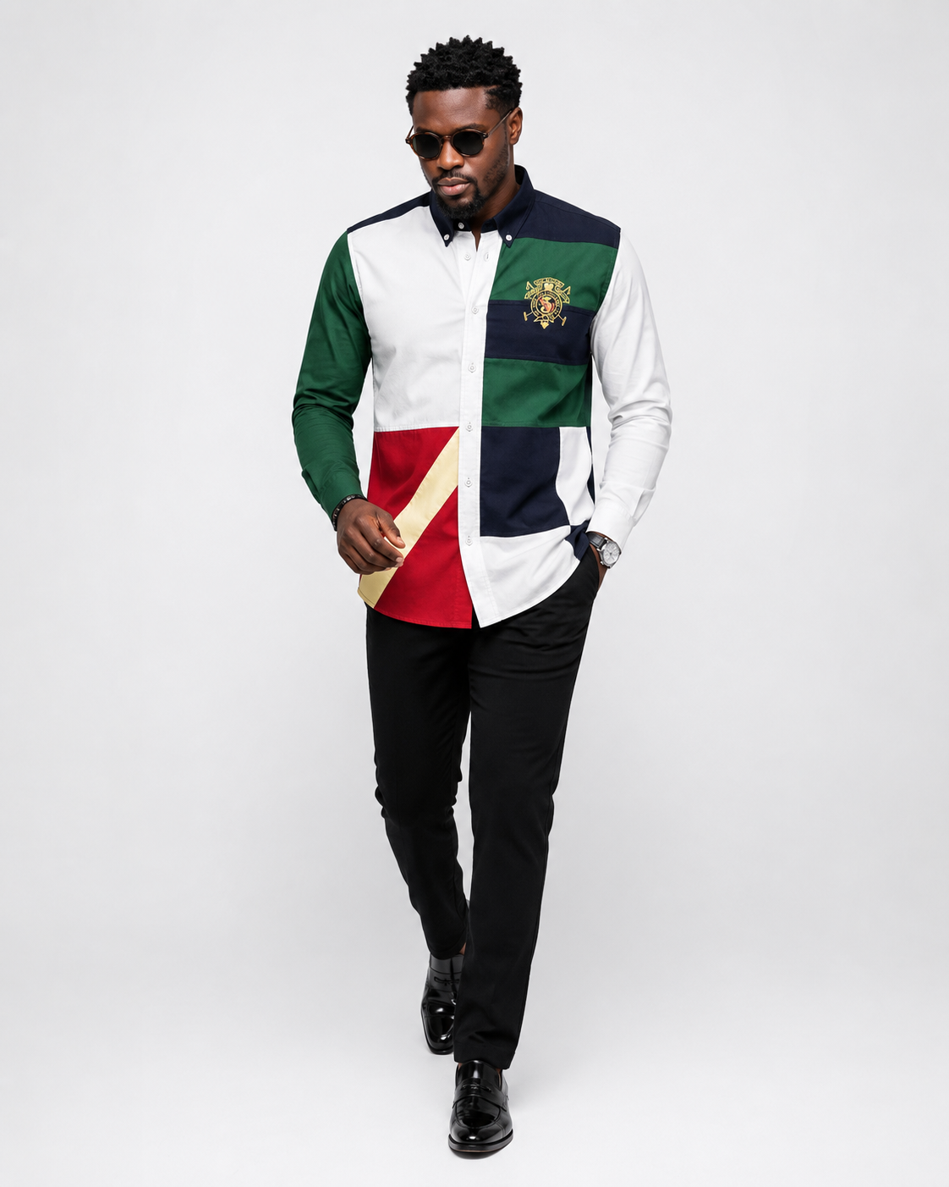

Nom: | Chemise ROMANCE a bloc couleur
Prix: | 35,000FCFA
Taille: | M,L,XL
Couleur: | Unique
Stock | 5
Categorie | Chemise

